新様式６
 |  | 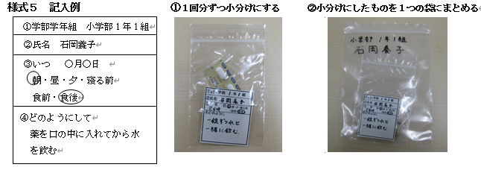

＜様式６＞ |  | ＜様式６＞ | ＜様式６＞
① 学部 年 組 |  | ① 学部 年 組 | ① 学部 年 組
②氏名 |  | ②氏名 | ②氏名

③ 月 日 |  | ③ 月 日 | ③ 月 日
朝食（前・後）・昼食（前・後）・夕食（前・後） |  | 朝食（前・後）・昼食（前・後）・夕食（前・後） | 朝食（前・後）・昼食（前・後）・夕食（前・後）
就寝前・その他（ ） |  | 就寝前・その他（ ） | 就寝前・その他（ ）
④どのように |  | ④どのように | ④どのように

＜様式６＞ |  | ＜様式６＞ | ＜様式６＞
① 学部 年 組 |  | ① 学部 年 組 | ① 学部 年 組
②氏名 |  | ②氏名 | ②氏名

③ 月 日 |  | ③ 月 日 | ③ 月 日
朝食（前・後）・昼食（前・後）・夕食（前・後） |  | 朝食（前・後）・昼食（前・後）・夕食（前・後） | 朝食（前・後）・昼食（前・後）・夕食（前・後）
就寝前・その他（ ） |  | 就寝前・その他（ ） | 就寝前・その他（ ）
④どのように |  | ④どのように | ④どのように

＜様式６＞ |  | ＜様式６＞ | ＜様式６＞
① 学部 年 組 |  | ① 学部 年 組 | ① 学部 年 組
②氏名 |  | ②氏名 | ②氏名

③ 月 日 |  | ③ 月 日 | ③ 月 日
朝食（前・後）・昼食（前・後）・夕食（前・後） |  | 朝食（前・後）・昼食（前・後）・夕食（前・後） | 朝食（前・後）・昼食（前・後）・夕食（前・後）
就寝前・その他（ ） |  | 就寝前・その他（ ） | 就寝前・その他（ ）
④どのように |  | ④どのように | ④どのように

 | 切り取ってお使いください

